关系图
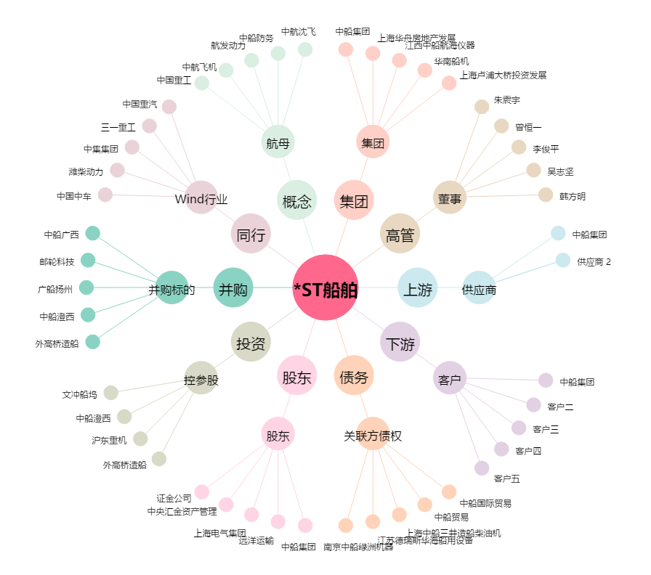
*ST船舶[600150.SH] - 关系概览图

